Instrucciones
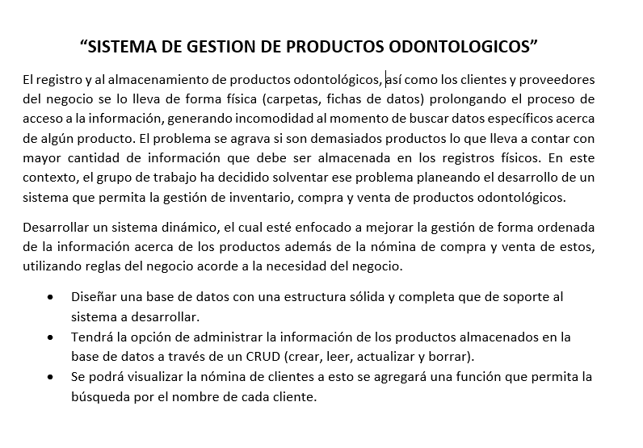

Gráficos
 | Proyecto
 | Sistema DIDEB

2021-11-10 | 1
2021-11-11 | 0
2021-11-12 | 1
2021-11-13 | 0
2021-11-14 | 0
2021-11-15 | 1
2021-11-16 | 1
2021-11-17 | 1
2021-11-18 | 2
2021-11-19 | 1
2021-11-20 | 0
2021-11-21 | 0
2022-01-11 | 1
2022-01-12 | 1
2022-01-13 | 1
2022-01-14 | 1
2022-01-15 | 1
2022-01-16 | 2
2022-01-17 | 4
2022-01-18 | 2
2022-01-19 | 3
2022-01-20 | 0
2022-01-21 | 0
2022-01-22 | 1
2022-01-23 | 1
2022-01-24 | 1
2022-01-25 | 0
2022-01-26 | 0
2022-01-27 | 1
2022-01-28 | 0
2022-01-29 | 1
2022-01-30 | 2
2022-01-31 | 0
2022-02-01 | 2
2022-02-02 | 0
2022-02-03 | 0
2022-02-04 | 0
2022-02-05 | 0
2022-02-06 | 0
2022-02-07 | 0
2022-02-08 | 0
2022-02-09 | 0
2022-02-10 | 0
2022-02-11 | 0
2022-02-12 | 0
2022-02-13 | 0
2022-02-14 | 0
2022-02-15 | 0
2022-02-16 | 0
2022-02-17 | 0
...

Gráfico de tareas
2021-11-10 | 1
2021-11-11 | 0
2021-11-12 | 1
2021-11-13 | 0
2021-11-14 | 0
2021-11-15 | 1
2021-11-16 | 1
2021-11-17 | 1
2021-11-18 | 2
2021-11-19 | 1
2021-11-20 | 0
2021-11-21 | 0
2022-01-11 | 1
2022-01-12 | 1
2022-01-13 | 1
2022-01-14 | 1
2022-01-15 | 1
2022-01-16 | 2
2022-01-17 | 4
2022-01-18 | 2
2022-01-19 | 3
2022-01-20 | 0
2022-01-21 | 0
2022-01-22 | 1
2022-01-23 | 1
2022-01-24 | 1
2022-01-25 | 0
2022-01-26 | 0
2022-01-27 | 1
2022-01-28 | 0
2022-01-29 | 1
2022-01-30 | 2
2022-01-31 | 0
2022-02-01 | 2
2022-02-02 | 0
2022-02-03 | 0
2022-02-04 | 0
2022-02-05 | 0
2022-02-06 | 0
2022-02-07 | 0
2022-02-08 | 0
2022-02-09 | 0
2022-02-10 | 0
2022-02-11 | 0
2022-02-12 | 0
2022-02-13 | 0
2022-02-14 | 0
2022-02-15 | 0
2022-02-16 | 0
2022-02-17 | 0
...

Gráfico individual

 | 2021-11-10 | 2021-11-11 | 2021-11-12 | 2021-11-13 | 2021-11-14 | 2021-11-15 | 2021-11-16 | 2021-11-17 | 2021-11-18 | 2021-11-19 | 2021-11-20 | 2021-11-21 | 2022-01-11 | 2022-01-12 | 2022-01-13 | 2022-01-14 | 2022-01-15 | 2022-01-16 | 2022-01-17 | 2022-01-18 | 2022-01-19 | 2022-01-20 | 2022-01-21 | 2022-01-22 | 2022-01-23 | 2022-01-24 | 2022-01-25 | 2022-01-26 | 2022-01-27 | 2022-01-28 | 2022-01-29 | 2022-01-30 | 2022-01-31 | 2022-02-01 | 2022-02-02 | 2022-02-03 | 2022-02-04 | 2022-02-05 | 2022-02-06 | 2022-02-07 | 2022-02-08 | 2022-02-09 | 2022-02-10 | 2022-02-11 | 2022-02-12 | 2022-02-13 | 2022-02-14 | 2022-02-15 | 2022-02-16 | 2022-02-17 | 2022-02-18 | 2022-02-19 | 2022-02-20 | 2022-02-21
Sebastian-Madely-Luis-Johana-Carlos | 2 | 0 | 2 | 0 | 0 | 2 | 2 | 2 | 0 | 0 | 0 | 0 | 0 | 0 | 0 | 0 | 0 | 0 | 0 | 0 | 0 | 0 | 0 | 0 | 0 | 0 | 0 | 0 | 0 | 0 | 0 | 0 | 0 | 0 | 0 | 0 | 0 | 0 | 0 | 0 | 0 | 0 | 0 | 0 | 0 | 0 | 0 | 0 | 0 | 0 | 0 | 0 | 0 | 0
Sebastian-Madely-Luis-Johana-Carlos | 2 | 0 | 2 | 0 | 0 | 2 | 2 | 2 | 0 | 0 | 0 | 0 | 0 | 0 | 0 | 0 | 0 | 0 | 0 | 0 | 0 | 0 | 0 | 0 | 0 | 0 | 0 | 0 | 0 | 0 | 0 | 0 | 0 | 0 | 0 | 0 | 0 | 0 | 0 | 0 | 0 | 0 | 0 | 0 | 0 | 0 | 0 | 0 | 0 | 0 | 0 | 0 | 0 | 0
0 | 0 | 0 | 0 | 0 | 0 | 0 | 0 | 0 | 0 | 0 | 0 | 0 | 0 | 0 | 0 | 0 | 0 | 0 | 0 | 0 | 0 | 0 | 0 | 0 | 0 | 0 | 0 | 0 | 0 | 0 | 0 | 0 | 0 | 0 | 0 | 0 | 0 | 0 | 0 | 0 | 0 | 0 | 0 | 0 | 0 | 0 | 0 | 0 | 0 | 0 | 0 | 0 | 0 | 0
#REF! | 0 | 0 | 0 | 0 | 0 | 0 | 0 | 0 | 0 | 0 | 0 | 0 | 0 | 0 | 0 | 0 | 0 | 0 | 0 | 0 | 0 | 0 | 0 | 0 | 0 | 0 | 3 | 0 | 3 | 0 | 0 | 3 | 0 | 4 | 0 | 0 | 0 | 0 | 0 | 0 | 0 | 0 | 0 | 0 | 0 | 0 | 0 | 3 | 0 | 0 | 0 | 0 | 0 | 0
Sebastian | 0 | 0 | 0 | 0 | 1 | 0 | 0 | 0 | 0 | 0 | 1 | 0 | 0 | 0 | 0 | 0 | 0 | 0 | 2 | 2 | 2 | 0 | 0 | 0 | 0 | 0 | 2 | 0 | 0 | 0 | 0 | 0 | 0 | 2 | 0 | 0 | 0 | 0 | 0 | 0 | 5 | 0 | 0 | 0 | 0 | 0 | 0 | 4 | 0 | 0 | 0 | 0 | 0 | 0
Luis | 0 | 0 | 0 | 0 | 0 | 0 | 0 | 0 | 0 | 0 | 0 | 0 | 2 | 0 | 0 | 0 | 0 | 0 | 0 | 0 | 0 | 0 | 0 | 0 | 0 | 0 | 0 | 0 | 0 | 0 | 0 | 0 | 0 | 0 | 0 | 0 | 0 | 0 | 0 | 0 | 0 | 0 | 0 | 0 | 0 | 0 | 0 | 0 | 0 | 0 | 0 | 0 | 0 | 0
Carlos | 0 | 0 | 0 | 0 | 0 | 0 | 0 | 0 | 1 | 0 | 0 | 0 | 0 | 0 | 0 | 2 | 0 | 0 | 0 | 0 | 0 | 0 | 0 | 0 | 0 | 0 | 0 | 0 | 0 | 0 | 0 | 0 | 0 | 0 | 0 | 0 | 0 | 0 | 0 | 0 | 0 | 0 | 0 | 0 | 0 | 0 | 0 | 0 | 0 | 0 | 0 | 0 | 0 | 0
Madely | 0 | 0 | 0 | 0 | 0 | 0 | 0 | 0 | 0 | 0 | 0 | 0 | 0 | 0 | 0 | 0 | 0 | 4 | 7 | 4 | 1 | 0 | 0 | 0 | 0 | 0 | 0 | 0 | 0 | 0 | 0 | 0 | 0 | 0 | 0 | 0 | 0 | 0 | 0 | 0 | 0 | 0 | 0 | 0 | 0 | 0 | 0 | 0 | 0 | 0 | 0 | 0 | 0 | 0
0 | 0 | 0 | 0 | 0 | 0 | 0 | 0 | 0 | 0 | 0 | 0 | 0 | 0 | 0 | 0 | 0 | 0 | 0 | 0 | 0 | 0 | 0 | 0 | 0 | 0 | 0 | 0 | 0 | 0 | 0 | 0 | 0 | 0 | 0 | 0 | 0 | 0 | 0 | 0 | 0 | 0 | 0 | 0 | 0 | 0 | 0 | 0 | 0 | 0 | 0 | 0 | 0 | 0 | 0
0 | 0 | 0 | 0 | 0 | 0 | 0 | 0 | 0 | 0 | 0 | 0 | 0 | 0 | 0 | 0 | 0 | 0 | 0 | 0 | 0 | 0 | 0 | 0 | 0 | 0 | 0 | 0 | 0 | 0 | 0 | 0 | 0 | 0 | 0 | 0 | 0 | 0 | 0 | 0 | 0 | 0 | 0 | 0 | 0 | 0 | 0 | 0 | 0 | 0 | 0 | 0 | 0 | 0 | 0
0 | 0 | 0 | 0 | 0 | 0 | 0 | 0 | 0 | 0 | 0 | 0 | 0 | 0 | 0 | 0 | 0 | 0 | 0 | 0 | 0 | 0 | 0 | 0 | 0 | 0 | 0 | 0 | 0 | 0 | 0 | 0 | 0 | 0 | 0 | 0 | 0 | 0 | 0 | 0 | 0 | 0 | 0 | 0 | 0 | 0 | 0 | 0 | 0 | 0 | 0 | 0 | 0 | 0 | 0
0 | 0 | 0 | 0 | 0 | 0 | 0 | 0 | 0 | 0 | 0 | 0 | 0 | 0 | 0 | 0 | 0 | 0 | 0 | 0 | 0 | 0 | 0 | 0 | 0 | 0 | 0 | 0 | 0 | 0 | 0 | 0 | 0 | 0 | 0 | 0 | 0 | 0 | 0 | 0 | 0 | 0 | 0 | 0 | 0 | 0 | 0 | 0 | 0 | 0 | 0 | 0 | 0 | 0 | 0

